Padrón
1. Padrón a 01/01/2024 . Barrio 3.4. Arrancapins
1. Padró a 01/01/2024 . Barri 3.4. Arrancapins

1.1. Evolución de la población
1.1. Evolució de la població

1991 | 1996 | 2001 | 2014 | 2015 | 2016 | 2017 | 2018 | 2019 | 2020 | 2021 | 2022 | 2023 | 2024
24,790 | 23,981 | 23,402 | 22,409 | 22,238 | 22,228 | 22,401 | 22,563 | 22,508 | 22,687 | 22,562 | 22,491 | 22,875 | 23,354

Fuente: Padrón Municipal de Habitantes.
Font: Padró Municipal d'Habitants.
1.2. Superficie y densidad de población
1.2. Superficie i densitat de població

Personas / Persones | Superficie / Superfície | Densidad de población / Densitat de població
23,354 | 87.4 | 267.1

Nota: Superficie en hectáreas.
Fuente: Padrón Municipal de Habitantes. 01/01/2024
Nota: Superfície en hectàrees.
Font: Padró Municipal d'Habitants. 01/01/2024
1.3. Población por sexo y edad (grandes grupos)
1.3. Població per sexe i edat (grans grups)

 | Total | 0-15 | 16-64 | 65 y más
Total | 23,354 | 2,901 | 14,737 | 5,716
Hombres | 10,612 | 1,417 | 7,034 | 2,161
Mujeres | 12,742 | 1,484 | 7,703 | 3,555

Fuente: Padrón Municipal de Habitantes. 01/01/2024
Font: Padró Municipal d'Habitants. 01/01/2024
1.4. Población por sexo y edad (grupos de 5 años)
1.4. Població per sexe i edat (grups de 5 anys)

 | Total | 0-4 | 5-9 | 10-14 | 15-19 | 20-24 | 25-29 | 30-34 | 35-39 | 40-44
Total | 23,354 | 815 | 935 | 956 | 1,130 | 1,287 | 1,409 | 1,465 | 1,506 | 1,534
Hombres | 10,612 | 410 | 445 | 468 | 570 | 612 | 689 | 710 | 752 | 745
Mujeres | 12,742 | 405 | 490 | 488 | 560 | 675 | 720 | 755 | 754 | 789

 | 45-49 | 50-54 | 55-59 | 60-64 | 65-69 | 70-74 | 75-79 | 80-84 | 85 y más
Total | 1,712 | 1,654 | 1,628 | 1,607 | 1,420 | 1,266 | 1,173 | 852 | 1,005
Hombres | 857 | 747 | 740 | 706 | 586 | 532 | 436 | 318 | 289
Mujeres | 855 | 907 | 888 | 901 | 834 | 734 | 737 | 534 | 716

Fuente: Padrón Municipal de Habitantes a 1 de enero de 2024.
Font: Padró Municipal d'Habitants a 1 de gener de 2024

1.5. Población según lugar de nacimiento y sexo
1.5. Població segons lloc de naixement i sexe

 | Total | València | Resto de l'Horta | Resto de la Comunidad | Resto del Estado | Extranjero
Total | 23,354 | 12,853 | 802 | 2,189 | 2,846 | 4,664
Hombres | 10,612 | 5,986 | 370 | 918 | 1,211 | 2,127
Mujeres | 12,742 | 6,867 | 432 | 1,271 | 1,635 | 2,537

Fuente: Padrón Municipal de Habitantes a 1 de enero de 2024.
Font: Padró Municipal d'Habitants a 1 de gener de 2024
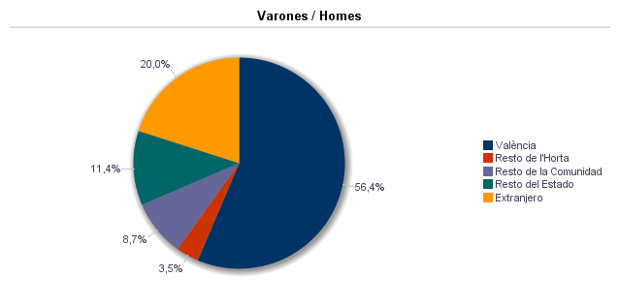

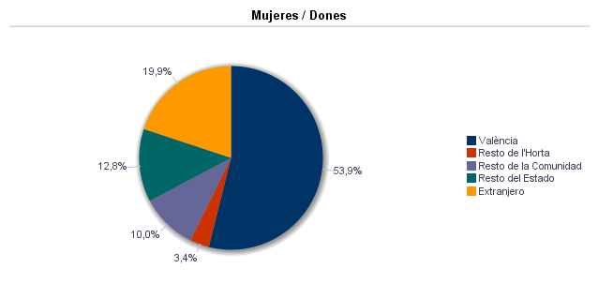

1.6. Población nacida en la Comunidad fuera de l'horta por comarcas principales
1.6. Població nascuda a la Comunitat fora de l'horta per comarques principals

Comarcas / Comarques
Total | 2,189
la Ribera Alta | 362
la Plana de Utiel-Requena | 127
la Safor | 176
el Camp de Túria | 113
la Serranía | 54
la Plana Alta | 99
l'Alacantí | 116
la Costera | 160
la Ribera Baixa | 154
la Vall d'Albaida | 109
Resto / Resta | 719

Fuente: Padrón Municipal de Habitantes a 1 de enero de 2024.
Font: Padró Municipal d'Habitants a 1 de gener de 2024
1.7. Población nacida en otras comunidades del Estado por comunidades principales
1.7. Població nascuda a altres comunitats de l'Estat per comunitats principals

Comunidades / Comunitats
Total | 2,844
Castilla - La Mancha | 682
Andalucía | 373
Madrid (Comunidad de) | 372
Aragón | 247
Castilla y León | 303
Cataluna | 239
Resto | 628

Fuente: Padrón Municipal de Habitantes a 1 de enero de 2024.
Font: Padró Municipal d'Habitants a 1 de gener de 2024
1.8. Población extranjera según nacionalidad, por contienentes
1.8. Població estrangera segons nacionalitat, per continents

 | Total | Resto UE(27) | Europa No UE(27) | África | América del Norte | América Central | América del Sur | Asia | Oceanía y Otros
Total | 3,450 | 985 | 355 | 155 | 171 | 231 | 1,194 | 356 | 3
Hombres | 1,639 | 485 | 141 | 99 | 78 | 81 | 566 | 186 | 3
Mujeres | 1,811 | 500 | 214 | 56 | 93 | 150 | 628 | 170

Fuente: Padrón Municipal de Habitantes a 1 de enero de 2024.
Font: Padró Municipal d'Habitants a 1 de gener de 2024
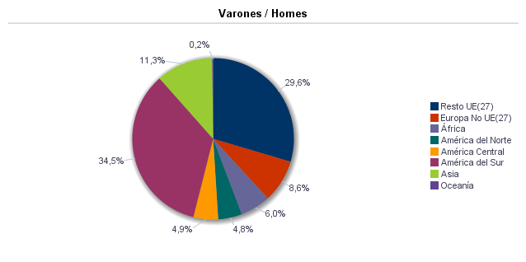

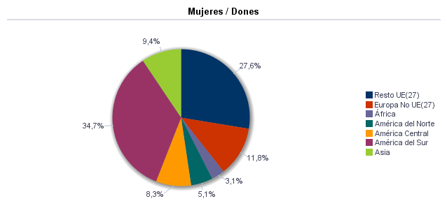

1.9. Población según sexo y estudios realizados
1.9. Població segons sexe i estudis realitzats

 | Total | No aplicable por ser menor de 18 años | No sabe leer ni escribir | Titulación inferior a graduado escolar | Graduado escolar o equivalente | Bachiller, Formación Profesional de Segundo Grado o Títulos equivalentes o superiores
Total | 23,354 | 3,364 | 11 | 1,143 | 3,825 | 15,011
Hombres | 10,612 | 1,657 | 4 | 414 | 1,658 | 6,879
Mujeres | 12,742 | 1,707 | 7 | 729 | 2,167 | 8,132

Fuente: Padrón Municipal de Habitantes a 1 de enero de 2024.
Font: Padró Municipal d'Habitants a 1 de gener de 2024
1.10. Número de hojas y personas
1.10. Nombre de fulls i persones

Total Personas | Personas |  | Total Hojas | Hojas |  | Total Media de personas por hoja / Mitjana de persones per full | Media de personas por hoja / Mitjana de persones per full
 | Vivienda familiar | Establecimiento colectivo |  | Vivienda familiar | Establecimiento colectivo |  | Vivienda familiar | Establecimiento colectivo
23,354 | 23,266 | 88 | 10,536 | 10,525 | 11 | 2.22 | 2.21 | 8.00

Fuente: Padrón Municipal de Habitantes a 1 de enero de 2024.
Font: Padró Municipal d'Habitants a 1 de gener de 2024
1.11. Número de hojas familiares según tamaño
1.11. Nombre de fulls familiars segons grandària

 | Hojas familiares / Fulls familiars
Total | 10,525
1 | 4,133
2 | 2,884
3 | 1,628
4 | 1,285
5 | 389
6 | 125
>=7 | 81

Fuente: Padrón Municipal de Habitantes a 1 de enero de 2024.
Font: Padró Municipal d'Habitants a 1 de gener de 2024
Hojas familiares según tamaño
Fulls familiars segons grandària

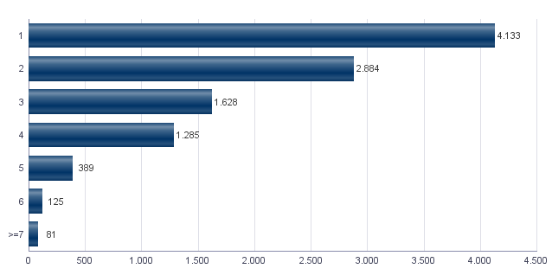

1.12. Número de hojas familiares según número de menores de 18 años
1.12. Nombre de fulls familiars segons nombre de menors de 18 anys

Número de menores / Nombre de menors | Hojas familiares / Fulls familiars
Total | 10,525
0 | 8,371
1 | 1,154
2 | 834
3 | 139
4 | 21
5 | 1
6 y más | 5

Fuente: Padrón Municipal de Habitantes a 1 de enero de 2024.
Font: Padró Municipal d'Habitants a 1 de gener de 2024
Hojas familiares según número de menores de 18 años
Fulls familiars segons nombre de menors de 18 anys

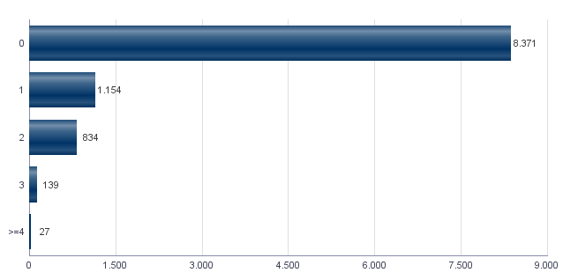

1.13. Número de hojas familiares según composición
1.13. Nombre de fulls familiars segons composició

Alguna persona de 0-15 | Alguna persona de 16-24 | Solamente / Solament de 0-24 | Alguna persona de 25-64 | Alguna persona >=65 | Solamente / Solament >=65 | Alguna persona >=80 | Solamente / Solament >=80
1,905 | 1,624 | 194 | 7,649 | 4,244 | 2,640 | 1,595 | 918

Fuente: Padrón Municipal de Habitantes a 1 de enero de 2024.
Font: Padró Municipal d'Habitants a 1 de gener de 2024
1.14. Indicadores demográficos del barrio
1.14. Indicadors demogràfics del barri

Total
Relación de masculinidad | 83.3
Edad media | 46.2
Índice de envejecimiento | 187.4
Índice de sobreenvejecimiento | 18.5
Índice demográfico de dependencia | 56.6
Índice de estructura de la población activa | 123.2
Índice de reemplazamiento de la población en edad activa | 136.0
Razón de progresividad demográfica | 87.2
Porcentaje de población extranjera | 14.8

Fuente: Padrón Municipal de Habitantes. 01/01/2024
Font: Padró Municipal d'Habitants. 01/01/2024

MovPadrón
2. Movimientos en Padrón durante 2023 . Barrio 3.4. Arrancapins
2. Moviments al Padró durant 2023 . Barri 3.4. Arrancapins

2.1. Resumen de movimientos registrados en el Padrón Municipal
2.1. Resum de moviments registrats al Padró Municipal

Alta por inmigración | Alta por nacimiento | Alta por cambio de domicilio | Otras Altas | Total altas | Baja por emigración | Baja por defunción | Baja por cambio de domicilio | Otras Bajas | Total bajas
1,581 | 166 | 981 | 88 | 2,816 | 831 | 221 | 1,026 | 235 | 2,313

Fuente: Padrón Municipal de Habitantes 2023
Font: Padró Municipal d'Habitants 2023
2.1.b Resumen crecimiento vegetativo, saldo intraurbano,saldo interurbano, saldo otros movimientos y saldo neto
2.1.b Resum creixement vegetatiu, saldo intraurbà, saldo interurbà, saldo altres moviments i saldo net

Crecimiento vegetativo / Creixement vegetatiu | Saldo Intraurbano / Intraurbà | Saldo Interurbano / Interurbà | Otros / Altres | Saldo Neto / Net
-55 | -45 | 750 | -147 | 503

Fuente: Padrón Municipal de Habitantes 2023
Font: Padró Municipal d'Habitants 2023
Saldo de movimientos registrados en el Padrón
Saldo de movimients registrats al Padró

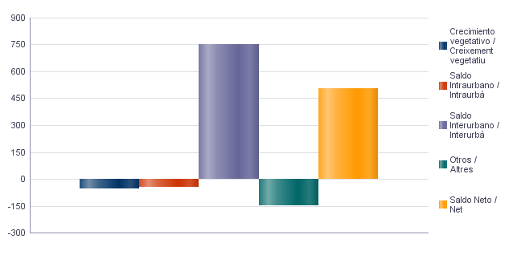

2.2. Indicadores demográficos
2.2. Indicadors demogràfics

Total
Tasa bruta de natalidad | 7.2
Tasa bruta de inmigración intraurbana | 42.4
Tasa bruta de inmigración interurbana | 68.4
Tasa bruta de mortalidad | 9.6
Tasa bruta de emigración intraurbana | 44.4
Tasa bruta de emigración interurbana | 36.0
Tasa general de fecundidad | 33.1

Fuente: Padrón Municipal de Habitantes 2023
Font: Padró Municipal d'Habitants 2023

Vehículos
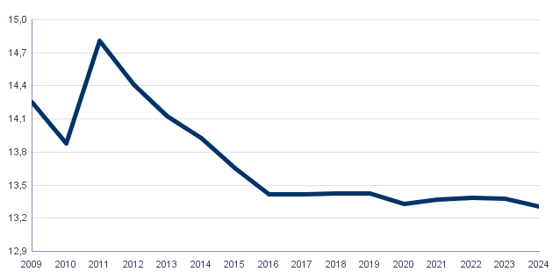
4. Parque de vehículos. 2024 . Barrio 3.4. Arrancapins
4. Parc de vehicles. 2024 . Barri 3.4. Arrancapins

4.1. Vehículos según tipo
4.1. Vehicles segons tipus

 | Vehículos / Vehicles | %
Total | 13,303 | 100.0%
Turismo | 9,871 | 74.2%
Autobús | 72 | 0.5%
Camión | 486 | 3.7%
Tractor | 211 | 1.6%
Remolque | 204 | 1.5%
Motocicleta | 2,059 | 15.5%
Ciclomotor | 400 | 3.0%

Fuente: Impuesto de Vehículos de Tracción Mecánica a 01/01/2024.
Font: Impost de Vehicles de Tracció Mecànica a 01/01/2024.
4.2. Turismos según potencia
4.2. Turismes segons potència

 | Turismos / Turismes
Total | 9,871
Menos de 8 CV | 852
De 8 a 11,99 CV | 4,781
De 12 a 15,99 CV | 3,564
De 16 CV a 19,99 CV | 490
De 20 CV y más | 184

Fuente: Impuesto de Vehículos de Tracción Mecánica a 01/01/2024.
Font: Impost de Vehicles de Tracció Mecànica a 01/01/2024.
4.3. Turismos según tipo de propietario
4.3. Turismes segons tipus de propietari

 | Turismos / Turismes
Total | 9,871
Particulares | 9,051
Empresas y organizaciones | 820

Fuente: Impuesto de Vehículos de Tracción Mecánica a 01/01/2024.
Font: Impost de Vehicles de Tracció Mecànica a 01/01/2024.
Evolución de Vehículos
Evolució de Vehicles

Catastro
5. Catastro Inmobiliario Urbano a 01/01/2024 . Barrio 3.4. Arrancapins
5. Cadastre Immobiliari Urbà a 01/01/2024 . Barri 3.4. Arrancapins

5.1. Bienes Inmuebles según el año de antigüedad
5.1. Béns Immobles segons any d'antiguitat

Total | 1801-1900 | 1901-20 | 1921-40 | 1941-60 | 1961-80 | 1981-2000 | 2001-10 | 2011-20 | >2020
12,563 | 44 | 156 | 1,755 | 4,172 | 3,515 | 2,398 | 251 | 172 | 100

Fuente: Catastro de Bienes Inmuebles
Font: Cadastre de Béns Immobles
Bienes Inmuebles según el año de antigüedad
Béns Immobles segons any d'antiguitat

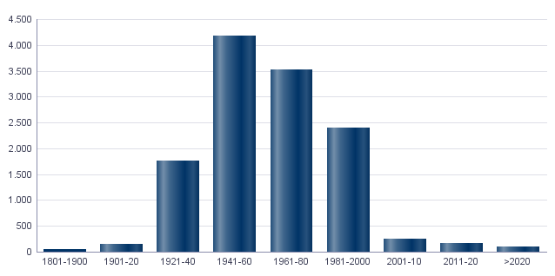

5.2. Bienes Inmuebles construidas después de 1800 según superficie construida
5.2. Béns Immobles construïts després de 1800 segons superfície construïda

Total | <=60 | 61-80 | 81-100 | 101-120 | 121-150 | 151-200 | >200 | Sup. construida media (m²)
12,563 | 448 | 1,364 | 2,141 | 2,816 | 3,327 | 2,050 | 417 | 120.82

Fuente: Catastro de Bienes Inmuebles
Font: Cadastre de Béns Immobles
5.3. Bienes Inmuebles construidas después de 1800 según valor catastral (en miles de euros)
5.3. Béns Immobles construïts després de 1800 segons valor cadastral (en milers d'euros)

Total | <=12 | 12-18 | 18-24 | 24-30 | 30-36 | 36-48 | 48-60 | 60-72 | >72
12,563 | 3 | 92 | 255 | 689 | 1,021 | 2,352 | 2,370 | 1,686 | 4,095

Fuente: Catastro de Bienes Inmuebles
Font: Cadastre de Béns Immobles
5.4. Valores catastrales medios (suelo, construcción y total) para los bienes inmuebles posteriores a 1800
5.4. Valors cadastrals mitjans (sòl, construcció i total) per als béns immobles posteriors a 1800

Valor cadastral mitjà del sòl (euros) | Valor cadastral mitjà de la construcció (euros) | Valor cadastral mitjà (euros) | Valor cadastral mitjà m2 (euros)
33,411.40 | 30,967.44 | 64,378.85 | 532.86

Fuente: Catastro de Bienes Inmuebles
Font: Cadastre de Béns Immobles
5.5. Superficie total de los aparcamientos y superficie por bienes inmuebles y turismo
5.5. Superfície total dels aparcaments i superfície per béns immobles i turisme

Superficie Aparcamiento | Superficie Aparcamiento / Numero Viviendas | Superficie Aparcamiento / Turismos
253,426 | 20.2 | 25.7

Fuente: Catastro de Bienes Inmuebles
Font: Cadastre de Béns Immobles

ActEconom
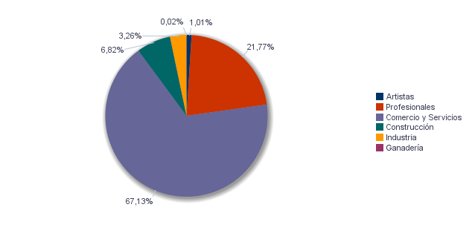
6. Censo de actividades económicas. 2024. Barrio 3.4. Arrancapins
6. Cens d'activitats econòmiques. 2024. Barri 3.4. Arrancapins

6.1. Actividades industriales según tipo
6.1. Activitats industrials segons tipus

 | Total | %
Total | 148 | 100.0%
Energía y agua | 7 | 4.7%
Extracción y transformación de minerales no energéticos y productos derivados. Industria química | 5 | 3.4%
Industrias transformadoras de los metales. Mecánica de precisión | 26 | 17.6%
Filas 1 - 4

Fuente: Impuesto de Actividades Económicas. Oficina de Estadística. Ayuntamiento de València.
Font: Impost d'Activitats Econòmiques. Oficina d'Estadística. Ajuntament de València.
6.2. Actividades de comercio y servicios según tipo
6.2. Activitats de comerç i servicis segons tipus

 | Total | %
Total | 3,475 | 100.0%
Comercio, Restaurantes y Hospedaje, Reparaciones | 1,145 | 32.9%
Transporte y Comunicaciones | 106 | 3.1%
Instituciones Financieras, Seguros, Servicios prestados a las empresas y alquileres | 1,466 | 42.2%
Otros servicios | 758 | 21.8%

Fuente: Impuesto de Actividades Económicas. Oficina de Estadística. Ayuntamiento de València.
Font: Impost d'Activitats Econòmiques. Oficina d'Estadística. Ajuntament de València.
6.3. Actividades profesionales según tipo
6.3. Activitats professionals segons tipus

 | Total | %
Total | 1,544 | 100.0%
Profesionales de Agricultura, Ganadería, Caza, Silvicultura y Pesca | 13 | 0.8%
Profesionales de actividades propias de Energía y agua, Minería e Industria química | 5 | 0.3%
Profesionales de industrias de Aeronáutica, Comunicación y Mecánica de precisión | 8 | 0.5%
Profesionales de otras industrias manufactureras | 50 | 3.2%
Profesionales relacionados con la constucción | 122 | 7.9%
Profesionales relacionados con Comercio y Hostelería | 90 | 5.8%
Profesionales relacionados con actividades Financieras, Jurídicas, Seguros y alquileres | 703 | 45.5%
Profesionales relacionados con Otros servicios | 553 | 35.8%

Fuente: Impuesto de Actividades Económicas. Oficina de Estadística. Ayuntamiento de València.
Font: Impost d'Activitats Econòmiques. Oficina d'Estadística. Ajuntament de València.
Actividades económicas del barrio
Activitats econòmiques del barri

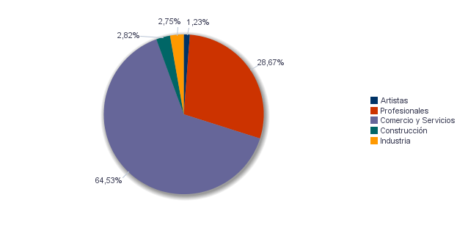

Actividades económicas de la ciudad
Activitats econòmiques de la ciutat

